EJERCICIO 1
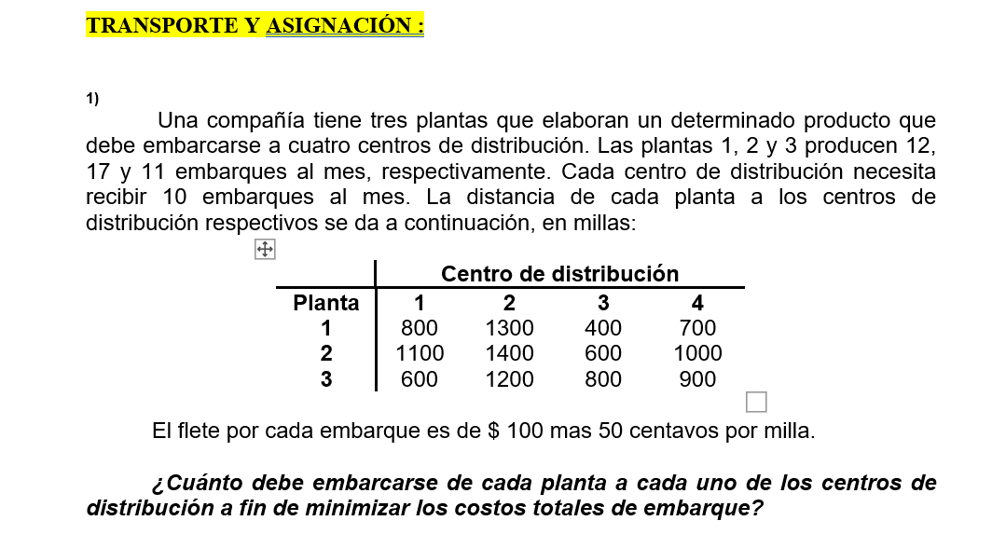
 | MEN
 |  | CENTRO DE DISTRIBUCIÓN
 | PLANA | 1 |  | 2 |  | 3 |  | 4 |  | Oferta
 | 1
 |  | 10 | 800 | 2 | 1300 |  | 400 |  | 700 | 0
 | 2
 |  |  | 1100 | 8 | 1400 | 9 | 600 |  | 1000 | 0
 | 3
 |  |  | 600 |  | 1200 | 1 | 800 | 10 | 900 | 0
 | Demanda | 0 |  | 0 |  | 0 |  | 0 |  | 40/40

 |  | CT= | 37000
 |  |  |  |  | FILAS | 3
 |  |  |  |  | Columnas | 4
 |  |  |  |  | F+C-1 | 6 | Posiciones con solución |  | 6 | Slución no degenerada

 | COSTOS MÍNIMOS

 |  | CENTRO DE DISTRIBUCIÓN
 | PLANA | 1 |  | 2 |  | 3 |  | 4 |  | Oferta
 | 1
 |  |  | 800 |  | 1300 | 10 | 400 | 2 | 700 | 0
 | 2
 |  |  | 1100 | 10 | 1400 |  | 600 | 7 | 1000 | 0
 | 3
 |  | 10 | 600 |  | 1200 |  | 800 | 1 | 900 | 0
 | Demanda | 0 |  | 0 |  | 0 |  | 0 |  | 40/40

 |  |  | CT | 33300 |  |  |  | FILAS | 3
 |  |  |  |  |  |  |  | Columnas | 4
 |  |  |  |  |  |  |  | F+C-1 | 6 | Posiciones con solución |  | 6 | Slución no degenerada
 | VOGEL
 |  | CENTRO DE DISTRIBUCIÓN
 | PLANA | 1 |  | 2 |  | 3 |  | 4 |  | Oferta
 | 1
 |  |  | 800 |  | 1300 |  | 400 |  | 700 | 2 | 300
 | 2
 |  |  | 1100 |  | 1400 | 10 | 600 |  | 1000 | 7 | 400
 | 3
 |  |  | 600 |  | 1200 |  | 800 |  | 900 | 11 | 200
 | Demanda | 10 |  | 10 |  | 0 |  | 10 |  | 40/40

 |  |  | 200 |  | 100 |  | 200 |  | 200

 | VOGEL
 |  | CENTRO DE DISTRIBUCIÓN
 | PLANA | 1 |  | 2 |  | 3 |  | 4 |  | Oferta
 | 1
 |  |  | 800 |  | 1300 |  | 400 |  | 700 | 12 | 100
 | 2
 |  |  | 1100 |  | 1400 | 10 | 600 |  | 1000 | 7 | 100
 | 3
 |  | 10 | 600 |  | 1200 |  | 800 |  | 900 | 1 | 300
 | Demanda | 0 |  | 10 |  | 0 |  | 10 |  | 40/40

 |  |  | 200 |  | 100 |  |  |  | 200

 |  | CENTRO DE DISTRIBUCIÓN
 | PLANA | 1 |  | 2 |  | 3 |  | 4 |  | Oferta
 | 1
 |  |  | 800 | 2 | 1300 |  | 400 | 10 | 700 | 0 | 600
 | 2
 |  |  | 1100 | 7 | 1400 | 10 | 600 |  | 1000 | 0 | 400
 | 3
 |  | 10 | 600 | 1 | 1200 |  | 800 |  | 900 | 0 | 300
 | Demanda | 0 |  | 0 |  | 0 |  | 0 |  | 40/40

 |  |  |  |  | 100 |  |  |  | 200

 |  | CT | 32600 |  |  |  |  |  | FILAS | 3
 |  |  |  |  |  |  |  |  | Columnas | 4
 |  |  |  |  |  |  |  |  | F+C-1 | 6 | Posiciones con solución |  | 6 | Slución no degenerada

 | MODI
 | VOGEL | CT | 32600 |  |  |  |  |  |  |  |  |  |  | CT | 32600
 |  | T1 |  | T2 |  | T3 |  | T4
 | PLANA | 1 |  | 2 |  | 3 |  | 4 |  |  |  | PLANA | 1 |  | 2 |  | 3 |  | 4
S1 | 1 |  | 100 |  |  |  | -100 |  |  |  |  | 1 |  | 100 |  |  |  | -100
 |  |  | 800 | 2 | 1300 |  | 400 | 10 | 700 |  |  |  |  | 800 | 2 | 1300 |  | 400 | 10 | 700
S2 | 2 |  | 300 |  |  |  |  |  | 200 |  |  | 2 |  | 300 |  |  |  |  |  | 200
 |  |  | 1100 | 7 | 1400 | 10 | 600 |  | 1000 |  |  |  |  | 1100 | 7 | 1400 | 10 | 600 |  | 1000
S3 | 3 |  |  |  |  |  | 200 |  | 300 |  |  | 3 |  |  |  |  |  | 200 |  | 300
 |  | 10 | 600 | 1 | 1200 |  | 800 |  | 900 |  |  |  | 10 | 600 | 1 | 1200 |  | 800 |  | 900

 |  |  | Sij+Tij+CIJ = 0 |  | Sij+Tij+CIJ = aij |  |  |  |  |  |  | PLANA | 1 |  | 2 |  | 3 |  | 4
 |  |  |  |  |  |  |  |  |  |  |  | 1 |  | 100 |  |  |  | -100
 |  | S1+T2+1300=0 |  | S1=0 | S1+T1+800=a11 |  | 100 |  | 0-700+800 |  |  |  |  | 800 | 2 | 1300 |  | 400 | 10 | 700
 |  | S1+T4+700=0 |  | T4=-700 |  |  |  |  |  |  |  | 2 |  | 300 |  |  |  |  |  | 200
 |  | S2+T2+1400=0 |  | T2=-1300 | S1+T3+400=a13 |  | -100 |  | 0-500+400 |  |  |  |  | 1100 | 7 | 1400 | 10 | 600 |  | 1000
 |  | S2+T3+600=0 |  | S2=-100 |  |  |  |  |  |  |  | 3 |  |  |  |  |  | 200 |  | 300
 |  | S3+T1+600=0 |  | T3=-500 | S2+T1+1100=a21 |  | 300 |  | -100-700+1100 |  |  |  | 10 | 600 | 1 | 1200 |  | 800 |  | 900
 |  | S3+T2+1200=0 |  | S3=100
 |  |  |  | T1=-700 | S2+T4+1000=a24 |  | 200 |  | -100-700+1000
 |  |  |  |  |  |  |  |  |  |  |  |  |  | Qty | TITA | Nueva Qty | = QTY +/- TITA (-)
 |  |  |  |  | S3 +T3+800 =a33 |  | 200 |  | -100-500+800 |  |  |  | (1;3) | 0 | + | 2
 |  |  |  |  |  |  |  |  |  |  |  |  | (1;2) | 2 | - | 0
 |  |  |  |  | S3+T4+900=a34 |  | 300 |  | 100-700+900 |  |  |  | (2;2) | 7 | + | 9
 |  |  |  |  |  |  |  |  |  |  |  |  | (2;3) | 10 | - | 8

 |  |  |  |  |  |  |  |  |  |  |  |  | Minimo de los TITA (-)= |  | (2;10) | 2 |  | CT | 32600

 |  |  |  |  |  |  |  |  |  |  |  | PLANA | 1 |  | 2 |  | 3 |  | 4
 |  |  |  |  |  |  |  |  |  |  |  | 1
 |  |  |  |  |  |  |  |  |  |  |  |  |  | 800 | 0 | 1300 | 2 | 400 | 10 | 700
 |  |  |  |  |  |  |  |  |  |  |  | 2
 |  |  |  |  |  |  |  |  |  |  |  |  |  | 1100 | 9 | 1400 | 8 | 600 |  | 1000
 |  |  |  |  |  |  |  |  |  |  |  | 3
 |  |  |  |  |  |  |  |  |  |  |  |  | 10 | 600 | 1 | 1200 |  | 800 |  | 900

 |  |  |  |  |  |  |  |  |  |  |  |  |  | CT | 32400

EJERCICIO 2
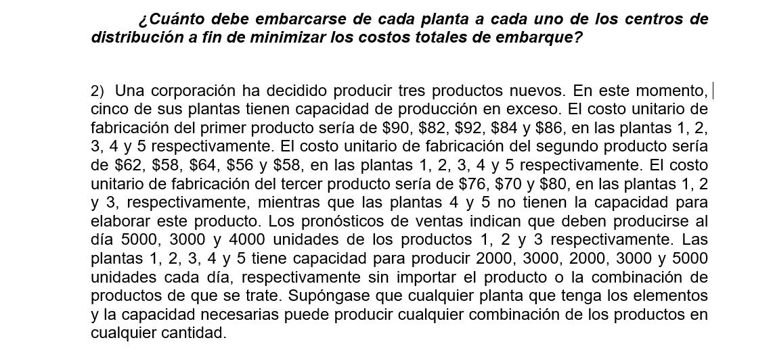
MEN
 | CENTRO DE DISTRIBUCIÓN
PLANA | 1 |  | 2 |  | 3 |  | F |  | Oferta
1
 | 2000 | 90 |  | 62 |  | 76 |  | 0 | 0
2
 | 3000 | 82 |  | 58 |  | 70 |  | 0 | 0
3
 |  | 92 | 2000 | 64 |  | 80 |  | 0 | 0
4
 |  | 84 | 1000 | 56 | 2000 | M |  | 0 | 0
5
 |  | 86 |  | 58 | 2000 | M | 3000 | 0 | 0
Demanda | 0 |  | 0 |  | 0 |  | 0 |  | 15000/15000

 |  | CT= | 610000

COSTOS MÍNIMOS
 | CENTRO DE DISTRIBUCIÓN
PLANA | 1 |  | 2 |  | 3 |  | F |  | Oferta
1
 |  | 90 |  | 62 | 2000 | 76 |  | 0 | 0
2
 |  | 82 | 3000 | 58 |  | 70 |  | 0 | 0
3
 |  | 92 |  | 64 | 2000 | 80 |  | 0 | 0
4
 |  | 84 |  | 56 |  | M | 3000 | 0 | 0
5
 | 5000 | 86 |  | 58 |  | M |  | 0 | 0
Demanda | 0 |  | 0 |  | 0 |  | 0 |  | 15000/15000

 |  | CT | 916000 |  | FILAS | 5
 |  |  |  |  | Columnas | 4
 |  |  |  |  | F+C-1 | 8 | Posiciones con solución |  | 5 | Solución es degenerada
VOGEL
 | CENTRO DE DISTRIBUCIÓN
PLANA | 1 |  | 2 |  | 3 |  | F |  | Oferta
1
 |  | 90 |  | 62 | 1000 | 76 | 1000 | 0 | 0
2
 |  | 82 |  | 58 | 3000 | 70 |  | 0 | 0
3
 |  | 92 |  | 64 |  | 80 | 2000 | 0 | 0
4
 |  | 84 | 3000 | 56 |  | M |  | 0 | 0
5
 | 5000 | 86 |  | 58 |  | M |  | 0 | 0
Demanda | 0 |  | 0 |  | 0 |  | 0 |  | 15000/15000

 |  | 4 |  |  |  | 6
 |  | CT | 884000
 |  |  |  |  | FILAS | 5
 |  |  |  |  | Columnas | 4
 |  |  |  |  | F+C-1 | 8 | Posiciones con solución |  | 6 | Solución es degenerada

